商品一覧画面
画面ID |  |  |  |  | 画面名 |  |  |  |  | 概要（業務目的）
stock |  |  |  |  | 商品一覧画面 |  |  |  |  | 商品一覧を表示、氏名とメールアドレスで検索ができる。

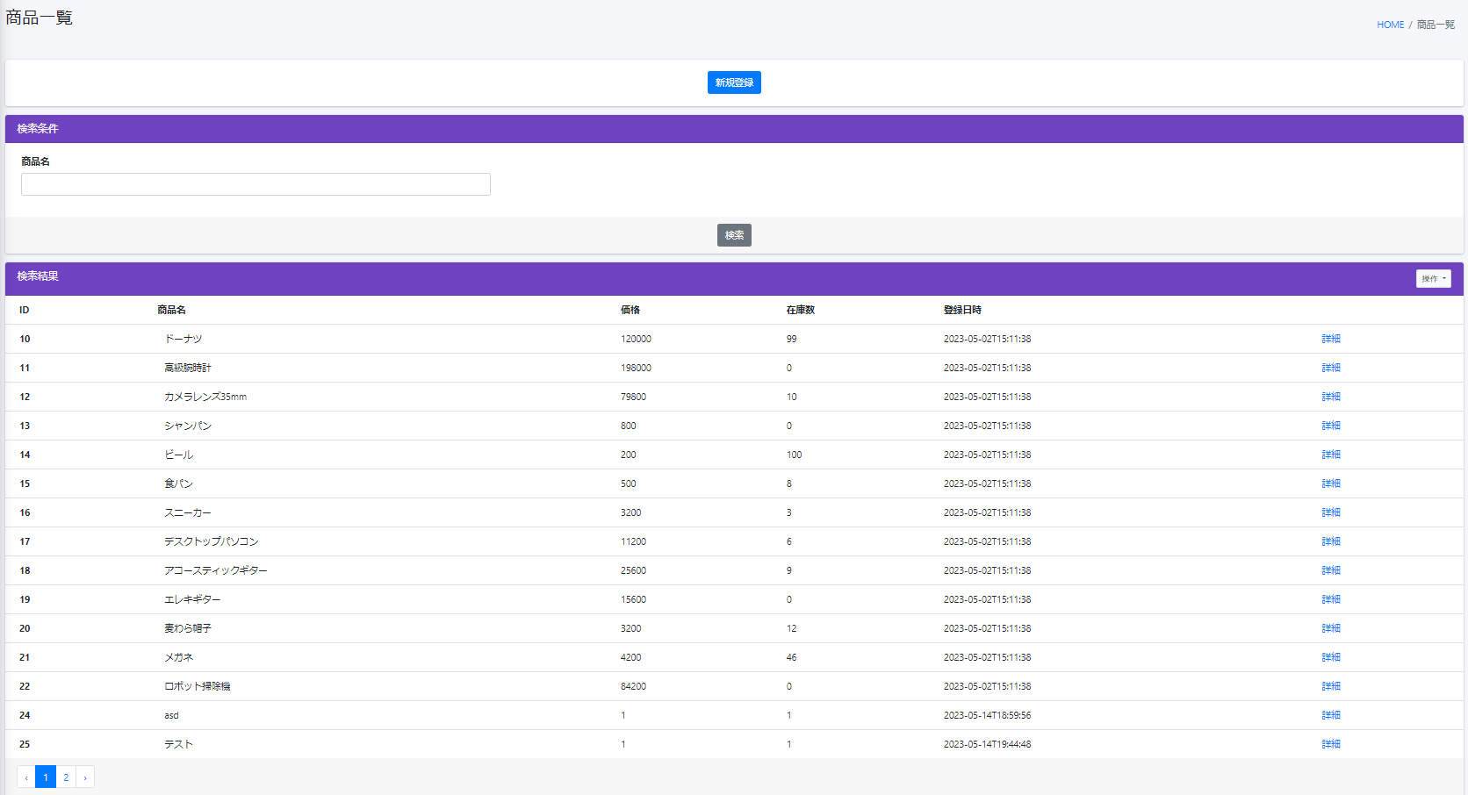
画面レイアウト
【レイアウト】 |  |  |  |  |  |  |  |  |  |  |  | 【説明】
 |  |  |  |  |  |  |  |  |  |  |  | ＜表示＞
 |  |  |  |  |  |  |  |  |  |  |  | 1.初期表示
1
 |  |  |  |  |  |  |  |  |  |  |  |  | 商品基本情報を一覧にする。

2
 |  |  |  |  |  |  |  |  |  |  |  | 2.説明
 |  |  |  |  |  |  |  |  |  |  |  |  | ①新規登録：ボタン
 |  |  |  |  |  |  |  |  |  |  |  |  | 新規登録ボタンをを押したら
3
 |  |  |  |  |  |  |  |  |  |  |  |  | 新規登録画面にへ遷移する

4
5
 |  |  |  |  |  |  |  |  |  |  |  |  | ②検索：ボタン
 |  |  |  |  |  |  |  |  |  |  |  |  | ③を入力し、検索ボタンをを押したら
 |  |  |  |  |  |  |  |  |  |  |  |  | 商品名で検索できます。

 |  |  |  |  |  |  |  |  |  |  |  |  | ③検索条件：テキストボックス
 |  |  |  |  |  |  |  |  |  |  |  |  | 商品名を入力し、②をを押したら検索ができます。

 |  |  |  |  |  |  |  |  |  |  |  |  | ④操作：ボタン
 |  |  |  |  |  |  |  |  |  |  |  |  | 操作ボタンを押したら商品情報をダウンロードができます。

 |  |  |  |  |  |  |  |  |  |  |  |  | ⑤詳細：URL
 |  |  |  |  |  |  |  |  |  |  |  |  | 詳細ボタンを押したら商品基本情報
 |  |  |  |  |  |  |  |  |  |  |  |  | 詳細画面に遷移する。

 |  |  |  |  |  |  |  |  |  |  |  |  | ⑥１：ページ内アンカー
 |  |  |  |  |  |  |  |  |  |  |  |  | 現在のページ数を表示する
10
 |  |  |  |  |  |  |  |  |  |  |  |  | ⑦>：ページ内アンカー
 |  |  |  |  |  |  |  |  |  |  |  |  | 次のページを表示する
6
7
8
 |  |  |  |  |  |  |  |  |  |  |  |  | ⑧》：ページ内アンカー
 |  |  |  |  |  |  |  |  |  |  |  |  | 最大ページ数のページを表示する

9
 |  |  |  |  |  |  |  |  |  |  |  |  | ⑨<：ページ内アンカー
 |  |  |  |  |  |  |  |  |  |  |  |  | 前のページ数を表示する

 |  |  |  |  |  |  |  |  |  |  |  |  | ⑩《：ページ内アンカー
 |  |  |  |  |  |  |  |  |  |  |  |  | 最小ページ数のページを表示する

 |  |  |  |  |  |  |  |  |  |  |  | ＜件数＞

項目定義
項目属性 |  |  |  |  |  |  |  |  |  |  |  | バリデーション |  |  |  |  |  | データベース項目 (*ロジックor詳細設計)
No | グループ タイプ | グループ名 (論理名) | コンポーネント名 | コンポーネント 物理名 | HTMLタイプ | I/O | 型 | 長さ | フォーマット ／スタイル | タブ オーダー | 表示条件 | 必須 | 桁 | 型 | 範囲 | 関連 | 参照 | テーブル | カラム
1 | Form | 操作フォーム | 新規登録 |  | ボタン | IN |  | - |  | 1 | 常に表示
2 | Form | 操作フォーム | 検索ボタン |  | ボタン | IN |  | - |  | 2 | 常に表示
3 | Form | 検索フォーム | 検索内容 |  | テキストフィールド | IN | 文字列 | - |  | 3 | 常に表示
4 |  |  | 操作 |  | ボタン | IN |  | - |  | 4 | 常に表示
5 | table | テーブル | 詳細 |  | URL | IN |  | - |  | 5 | 常に表示
6 | nav | コンポーネント | 最大ページ数のページへ |  | ページ内アンカー | IN |  | - |  | 6 | 常に表示
7 | nav | コンポーネント | 前へ |  | ページ内アンカー | IN |  | - |  | 7 | 常に表示
8 | nav | コンポーネント | 現在ページ |  | ページ内アンカー | IN |  | - |  | 8 | 常に表示
9 | nav | コンポーネント | 次へ |  | ページ内アンカー | IN |  | - |  | 9 | 常に表示
10 | nav | コンポーネント | 最大ページ数のページへ |  | ページ内アンカー | IN |  | - |  | 10 | 常に表示
11 | nav | コンポーネント | 前へ |  | ページ内アンカー | IN |  | - |  | 11 | 常に表示
12 | nav | コンポーネント | 最小ページ数のページへ |  | ページ内アンカー | IN |  | - |  | 12 | 常に表示
バリデーション

アクション
No | アクション名 | 機能概要
1 | stock_Create | 「新規登録」②ボタンを押すと、新規登録画面へ遷移する
2 | stockIn | 「検索」①ボタンを押すと、検索内容で商品情報を検索する。

商品詳細画面
画面ID |  |  |  | 画面名 |  |  |  |  | 概要（業務目的）
stock_detail |  |  |  | 商品詳細画面 |  |  |  |  | 商品情報を表示、編集不可。

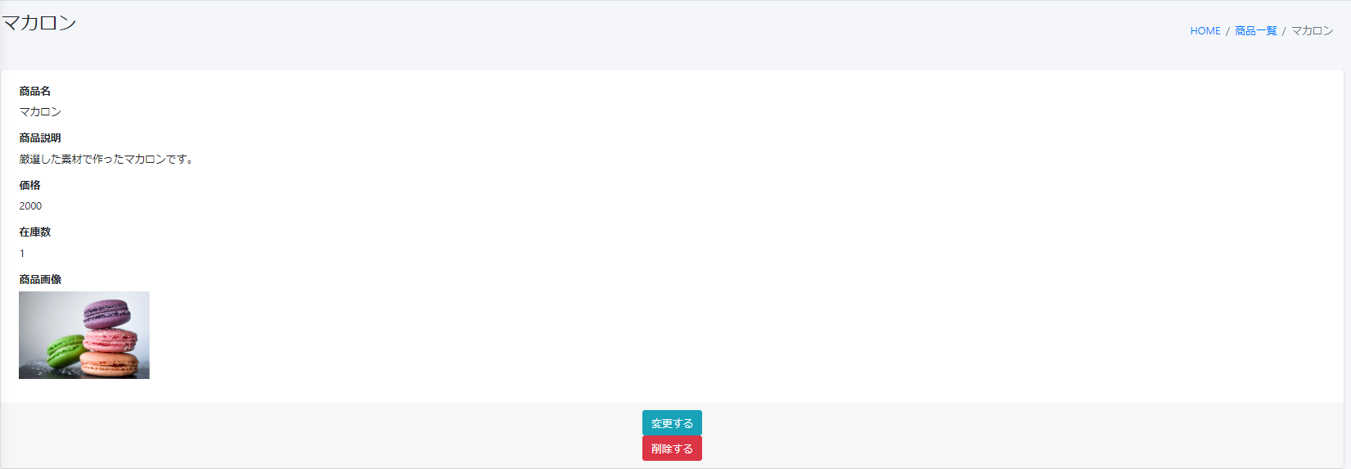
8
9
画面レイアウト
【レイアウト】 |  |  |  |  |  |  |  |  |  |  | 【説明】
 |  |  |  |  |  |  |  |  |  |  | ＜表示＞
 |  |  |  |  |  |  |  |  |  |  | 1.初期表示
1
 |  |  |  |  |  |  |  |  |  |  |  | 商品基本情報画面でクリックした商品に該当する
 |  |  |  |  |  |  |  |  |  |  |  | 商品基本情報一覧をDBから取得し、表示する。
2
 |  |  |  |  |  |  |  |  |  |  | 2.説明
 |  |  |  |  |  |  |  |  |  |  |  | ①-⑤商品情報
3
 |  |  |  |  |  |  |  |  |  |  |  | 商品情報を表示する。

4
 |  |  |  |  |  |  |  |  |  |  |  | ⑥変更するボタン
 |  |  |  |  |  |  |  |  |  |  |  | 「変更する」⑥ボタンを押すと、商品変更画面に遷移する。

5
6
 |  |  |  |  |  |  |  |  |  |  |  | ⑦削除するボタン
 |  |  |  |  |  |  |  |  |  |  |  | 「削除する」⑦ボタンを押すと、該当商品基本情報はDBから削除される。
 |  |  |  |  |  |  |  |  |  |  |  | 一覧画面に戻る

7
 |  |  |  |  |  |  |  |  |  |  |  | ⑧商品名

 |  |  |  |  |  |  |  |  |  |  |  | ⑨画面情報

 |  |  |  |  |  |  |  |  |  |  | ＜件数＞

項目定義
項目属性 |  |  |  |  |  |  |  |  |  |  | バリデーション |  |  |  |  |  | データベース項目 (*ロジックor詳細設計)
No | グループ タイプ | グループ名 (論理名) | コンポーネント名 | HTMLタイプ | I/O | 型 | 長さ | フォーマット ／スタイル | タブ オーダー | 表示条件 | 必須 | 桁 | 型 | 範囲 | 関連 | 参照 | テーブル | カラム
1 | Form | 表示フォーム | 商品名 | テキストフィールド | IN |  | - |  | 1 | 常に表示 |  |  |  |  |  |  | Stock | name
2 | Form | 表示フォーム | 商品説明 | テキストフィールド | IN |  | - |  | 2 | 常に表示 |  |  |  |  |  |  | Stock | detail
3 | Form | 表示フォーム | 価格 | テキストフィールド | IN |  | - |  | 3 | 常に表示 |  |  |  |  |  |  | Stock | price
4 | Form | 表示フォーム | 在庫数 | テキストフィールド | IN |  | - |  | 4 | 常に表示 |  |  |  |  |  |  | Stock | quantity
5 | Form | 表示フォーム | 商品画像 | イメージフィールド | IN |  | - |  | 5 | 常に表示 |  |  |  |  |  |  | Stock | imgpath
6 | Form | 操作フォーム | 変更する | ボタン | IN |  | - |  | 6 | 常に表示
7 | Form | 操作フォーム | 削除する | ボタン | IN |  | - |  | 7 | 常に表示
8 | header | ヘッダー | 商品名 | ｕｒｌ | IN |  | - |  | 8 | 常に表示 |  |  |  |  |  |  | Stock | name
9 | header | ヘッダー | 画面情報 | テキストフィールド | IN |  | - |  | 9 | 常に表示

バリデーション

アクション
No | アクション名 | 機能概要
1 | stockEdit | 「変更する」⑥ボタンを押すと、商品基本情報を取得し、商品情報変更画面に遷移する。
2 | stockDelete | 「削除する」⑦ボタンを押すと、商品情報を削除して一覧に遷移する。
3 | stockDelete | 「削除する」⑦ボタンを押すと、商品情報を削除して一覧に遷移する。

商品変更画面
画面ID |  |  |  | 画面名 |  |  |  |  | 概要（業務目的）
stock_edit |  |  |  | 商品変更画面 |  |  |  |  | 商品情報を変更、編集可。

画面レイアウト
【レイアウト】 |  |  |  |  |  |  |  |  |  |  | 【説明】
 |  |  |  |  |  |  |  |  |  |  | ＜表示＞
 |  |  |  |  |  |  |  |  |  |  | 1.初期表示
 |  |  |  |  |  |  |  |  |  |  |  | 商品基本情報現状を表示する。
1
2
 |  |  |  |  |  |  |  |  |  |  | 2.説明
 |  |  |  |  |  |  |  |  |  |  |  | ①-⑤商品情報

3
 |  |  |  |  |  |  |  |  |  |  |  | ⑥登録する：ボタン
 |  |  |  |  |  |  |  |  |  |  |  | ①-⑤基本情報の変更内容を入力後、「登録する」③押下により
 |  |  |  |  |  |  |  |  |  |  |  | 基本情報変更処理を行い、商品基本情報一覧画面に遷移
 |  |  |  |  |  |  |  |  |  |  |  | する。
4

5
6

 |  |  |  |  |  |  |  |  |  |  | ＜件数＞

項目定義
項目属性 |  |  |  |  |  |  |  |  |  |  | バリデーション |  |  |  |  |  | データベース項目 (*ロジックor詳細設計)
No | グループ タイプ | グループ名 (論理名) | コンポーネント名 | HTMLタイプ | I/O | 型 | 長さ | フォーマット ／スタイル | タブ オーダー | 表示条件 | 必須 | 桁 | 型 | 範囲 | 関連 | 参照 | テーブル | カラム
1 | Form | 情報変更フォーム | 商品名 | テキストフィールド | IN | 文字列 |  |  | 1 | 常に表示 |  |  |  |  |  |  | Stock | name
2 | Form | 情報変更フォーム | 商品説明 | テキストフィールド | IN | 文字列 |  |  | 2 | 常に表示 |  |  |  |  |  |  | Stock | detail
3 | Form | 情報変更フォーム | 価格 | ラジオ | IN | 文字列 |  |  | 3 | 常に表示 |  |  |  |  |  |  | Stock | price
4 | Form | 情報変更フォーム | 在庫数 | プールダウンリスト | IN | 文字列 |  |  | 4 | 常に表示 |  |  |  |  |  |  | Stock | quantity
5 | Form | 情報変更フォーム | 商品画像 | テキストフィールド | IN | 文字列 |  |  | 5 | 常に表示 |  |  |  |  |  |  | Stock | imgpath
6 | Form | 情報変更フォーム | 登録する | ボタン | IN | 文字列 |  |  | 6 | 常に表示

バリデーション

アクション
No | アクション名 | 機能概要
1 | stockUpdateById | 「登録する」⑥ボタンを押すと、商品基本情報を更新し、一覧画面に遷移する。

商品新規登録画面
画面ID |  |  |  | 画面名 |  |  |  |  | 概要（業務目的）
create |  |  |  | 商品新規登録画面 |  |  |  |  | 商品情報の新規登録

画面レイアウト
【レイアウト】 |  |  |  |  |  |  |  |  |  |  | 【説明】
 |  |  |  |  |  |  |  |  |  |  | ＜表示＞
 |  |  |  |  |  |  |  |  |  |  | 1.初期表示
1
 |  |  |  |  |  |  |  |  |  |  |  | 登録項目の一覧を表示する

2
 |  |  |  |  |  |  |  |  |  |  | 2.説明
 |  |  |  |  |  |  |  |  |  |  |  | ①-⑤商品情報

3
 |  |  |  |  |  |  |  |  |  |  |  | ⑥登録する：ボタン
 |  |  |  |  |  |  |  |  |  |  |  | ①-⑤基本情報の変更内容を入力後、「登録する」③押下により
 |  |  |  |  |  |  |  |  |  |  |  | 基本情報新規登録処理を行い、商品基本情報一覧画面に遷移
 |  |  |  |  |  |  |  |  |  |  |  | する。
4

5
6

 |  |  |  |  |  |  |  |  |  |  | ＜件数＞

項目定義
項目属性 |  |  |  |  |  |  |  |  |  |  | バリデーション |  |  |  |  |  | データベース項目 (*ロジックor詳細設計)
No | グループ タイプ | グループ名 (論理名) | コンポーネント名 | HTMLタイプ | I/O | 型 | 長さ | フォーマット ／スタイル | タブ オーダー | 表示条件 | 必須 | 桁 | 型 | 範囲 | 関連 | 参照 | テーブル | カラム
1 | Form | 情報変更フォーム | 商品名 | テキストフィールド | IN | 文字列 |  |  | 1 | 常に表示
2 | Form | 情報変更フォーム | 商品説明 | テキストフィールド | IN | 文字列 |  |  | 2 | 常に表示
3 | Form | 情報変更フォーム | 価格 | ラジオ | IN | 文字列 |  |  | 3 | 常に表示
4 | Form | 情報変更フォーム | 在庫数 | プールダウンリスト | IN | 文字列 |  |  | 4 | 常に表示
5 | Form | 情報変更フォーム | 商品画像 | テキストフィールド | IN | 文字列 |  |  | 5 | 常に表示
6 | Form | 情報変更フォーム | 登録する | ボタン | IN | 文字列 |  |  | 6 | 常に表示

バリデーション

アクション
No | アクション名 | 機能概要
1 | stockUpLoad | 「登録する」⑥ボタンを押すと、商品基本情報を新規登録し、一覧画面に遷移する。

